Intro
1. Tên URL được đăt theo quy tắc /{Controler}/{Action}
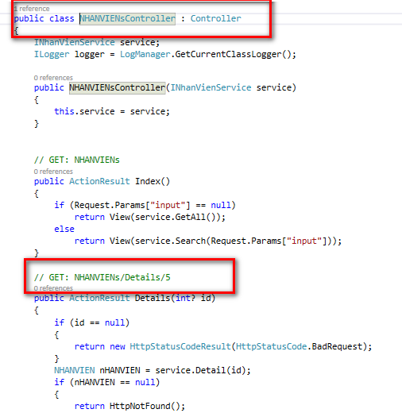

Tên controler lấy ở đâu?
Tham khảo controller.
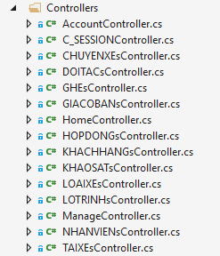

 |  | Ví dụ trang chủ màn hình nhân viên sẽ ứng với /NHANVIENs/Index

 |  | Còn ko thì trong file controller nó có ví dụ sẵn cho mình cái URL

Lưu ý: những file Model được gen sẵn, ko được tự ý sửa thuộc tính hay kiểu dữ liệu trong file này
Những ai có nhu cầu chỉnh sửa liên hệ Nguyên để update database

Tên action gồm có 4 loại: Index, Create, Edit, Details, Delete

Index: hiển thị thông tin chung
Create: thêm mới
Edit: cập nhật
Details: chi tiết của 1 đối tượng | 3 action này cần kèm theo id của đối tượng trong URL
Delete: xóa | Vd: /NHANVIENs/Edit/5

Structure
Cấu trúc project

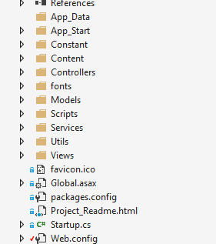
 | Constant: Nơi khai báo các biến constant.
 |  | Ví dụ những chuỗi nào cần dùng chung cho nhiều màn hình thì phải khai báo trong đây
 |  | Hạn chế mỗi nơi khai báo một cái sau này chỉnh sửa phải chỉnh sửa từng cái, có khi lại sửa thiếu
 |  | Để hiểu rõ xem file trong Constant

 | Views: Nơi chứa các view html
 |  | Các file cshtml cũng khá thông minh :)) vừa có thể ghi html vừa có thể dùng các câu lệnh if else,.. trong đó
 |  | Để khám phá thêm nó còn làm đc gì lên google tra

 | Controller: Nơi điều hướng & tiếp nhận xử lí của view
 |  | Dễ hiểu hơn là các action đc khai báo trong đây
 |  | Chú ý: controller ko xử lí gì nha, nó chỉ việc gọi service

 | Serivce: Nơi xử lí các yêu cầu nghiệp vụ
 |  | Gồm 2 phần là Inerface và implement, nhớ tạo đầy đủ 2 cái
 |  | Sau khi tạo service cũng nhớ kèm theo khai báo trong Ninject

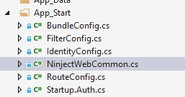

 | Model: chứa cái model đc generate sẵn từ database
 |  | Ko đc edit

 | Utils: chứa các hàm xử lí chung
 |  | Ví dụ hàm hash cần đc sử dụng ở nhiều màn hình thì nên chỉ viết 1 lần trong đây và các màn hình chỉ việc gọi nó ra mà xài

